スポンサー公告
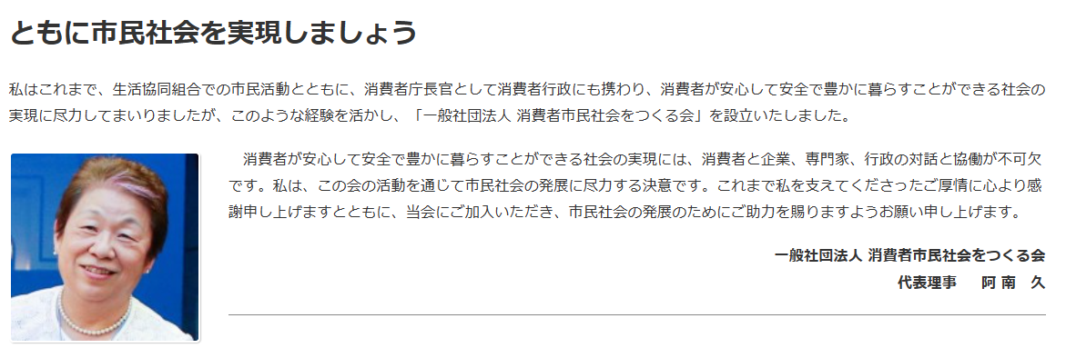
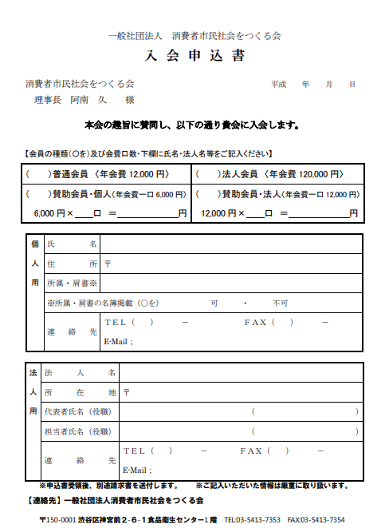

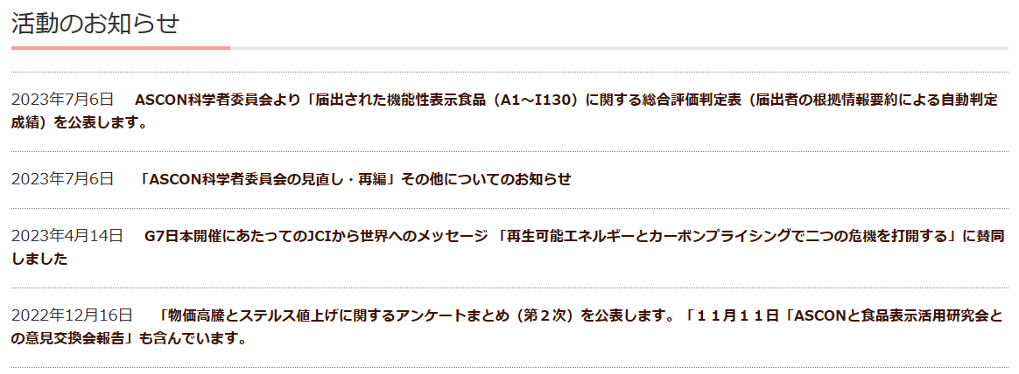

39 ノロウイルス関連情報
ノロウイルス指数平年同等 散発事故発生 |  |  |  |  |  |  |  | 出典:東京都感染症情報センター
 |  |  |  |  |  |  |  | （最近５年間の週値の比較） ノロウイルスの感染周期は4年ですね 前回は2018年

東京都は レベル 2 全国平均 (レベル2) 3.09

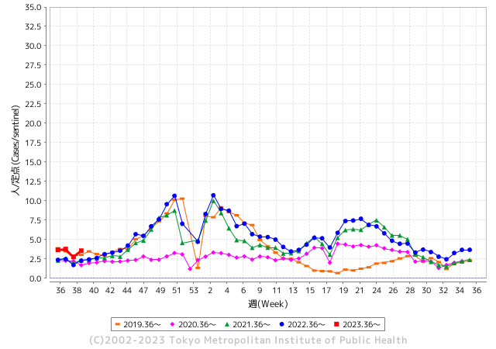
ノロウイルスのピークは
11-12月です。1

 |  |  |  |  |  |  |  |  |  |  |  | レベル5

 |  |  |  |  |  |  |  |  |  |  |  | レベル4

 |  |  |  |  |  |  |  |  |  |  |  | レベル3

 |  |  |  |  |  |  |  |  |  |  |  | レベル2
GⅡ 38週 0例 |  |  |  |  | GⅡ 39週 0例 |  |  |  |  |  |  | レベル1
地方衛生研究所情報 |  |  | 傾向 |  | 出典：地方衛生研究所ネットワーク
★数年間で二番目に高い比率でノロウイルス終息か |  |  |  |  |  |  |  | http://idsc.tokyo-eiken.go.jp/diseases/gastro/gastro/
 |  |  |  | 流行警報 | 警戒警報
 | 2023-10-08 |  | 低散発 | 定点観測値 |  | ▲:減少 | 今週のニュース（Noroｖｉｒｕｓ） (10/2-10/8) |  |  |  | 9
先週
今週
都道府県名 | 流行 ☆増加 ★減少☆★1つで約1ポイント |  |  | 2023/38週 | 2023/39週 | 対前週 | 大量発症事故（業種／内容） 今週 , 先週 |  |  |  | ニュースソース | 日時
北海道 | ☆ |  |  | 1.15 | 1.31 | 0.16 |  |  |  |  |  |  | 北海道
青森県 | ☆ |  |  | 2.08 | 2.21 | 0.13 |  |  |  |  |  |  | 青森県
岩手県 | ☆ |  |  | 3.68 | 3.98 | 0.30 | 久慈保健所管内の保育所で、子ども２０人あまりが下痢やおう吐などの症状を訴え、一部からノロウイルスが検出されました。 県内でこの秋、初めてとなるノロウイルスの集団感染とみられ、県が手洗いの徹底など感染対策を呼びかけています。 |  |  |  | NHK | 2023-10-06 | 岩手県
宮城県 | ☆ |  |  | 2.11 | 2.2 | 0.09 |  |  |  |  |  |  | 宮城県
秋田県 | ☆ |  |  | 1.85 | 2.38 | 0.53 |  |  |  |  |  |  | 秋田県
山形県 | ☆ |  |  | 1.75 | 2.18 | 0.43 |  |  |  |  |  |  | 山形県
福島県 | ☆ |  |  | 1.2 | 1.57 | 0.37 |  |  |  |  |  |  | 福島県
茨城県 | ☆ |  |  | 1.87 | 2.92 | 1.05 |  |  |  |  |  |  | 茨城県
栃木県 | ☆ |  |  | 0.85 | 1.23 | 0.38 |  |  |  |  |  |  | 栃木県
群馬県 | ☆ |  |  | 2.81 | 3.81 | 1.00 |  |  |  |  |  |  | 群馬県
埼玉県 | ☆ |  |  | 3.51 | 3.84 | 0.33 |  |  |  |  |  |  | 埼玉県
千葉県 | ☆ |  |  | 2.98 | 3.31 | 0.33 |  |  |  |  |  |  | 千葉県
東京都 | ☆ |  |  | 2.76 | 3.56 | 0.80 |  |  |  |  |  |  | 東京都
神奈川県 | ☆ |  |  | 1.92 | 2.68 | 0.76 |  |  |  |  |  |  | 神奈川県
新潟県 | ☆ |  |  | 1.93 | 2.51 | 0.58 |  |  |  |  |  |  | 新潟県
富山県 | ☆ |  |  | 3.31 | 3.41 | 0.10 |  |  |  |  |  |  | 富山県
石川県 | ☆☆ |  |  | 3.86 | 5.34 | 1.48 |  |  |  |  |  |  | 石川県
福井県 | ☆☆ |  |  | 3.16 | 5.4 | 2.24 |  |  |  |  |  |  | 福井県
山梨県 | ☆☆ |  |  | 2.63 | 5 | 2.37 |  |  |  |  |  |  | 山梨県
長野県 | ☆ |  |  | 2.15 | 2.52 | 0.37 |  |  |  |  |  |  | 長野県
岐阜県 | ☆ |  |  | 1.25 | 2.15 | 0.90 | 保健所で調べたところ、２０歳から８４歳の男女あわせて２９人が、同じような症状を訴えていたということで、このうち１６人が病院で手当を受け、１人が入院しましたが、いずれも快方に向かっているということです。県は、食事をした人と結婚式場の調理従事者からノロウイルスが検出されたことなどから、結婚式場の食事が原因の食中毒と断定し、厨房部分を２８日から再発防止措置がとられるまでの間、営業禁止の処分にしました |  |  |  | NHK | 2023-09-28 | 岐阜県
静岡県 | ☆ |  |  | 2.12 | 3.01 | 0.89 |  |  |  |  |  |  | 静岡県
愛知県 | ☆ |  |  | 1.92 | 2.5 | 0.58 |  |  |  |  |  |  | 愛知県
三重県 | ☆ |  |  | 2.91 | 3.6 | 0.69 |  |  |  |  |  |  | 三重県
滋賀県 | ☆ |  |  | 2.25 | 2.64 | 0.39 |  |  |  |  |  |  | 滋賀県
京都府 | ☆ |  |  | 1.32 | 2.18 | 0.86 |  |  |  |  |  |  | 京都府
大阪府 | ☆ |  |  | 2.48 | 2.77 | 0.29 |  |  |  |  |  |  | 大阪府
兵庫県 | ☆ |  |  | 2.96 | 3.33 | 0.37 | 営業停止処分を受けたのは、豊岡市の飲食店「おっとっと」です。 県によりますと、今月２３日、豊岡市内の寺で行われた法要の際に、この店が作った巻きずしが配られ、それを食べた２０代から８０代までの合わせて４１人が、下痢や嘔吐などの症状を訴えました。保健所が調査した結果、症状を訴えた人のうち５人と、巻きずしの調理スタッフ１人からノロウイルスが検出されたということです。 |  |  |  | NHK | 2023-09-29 | 兵庫県
奈良県 | ★ |  |  | 2.91 | 2.18 | ▲ 0.73 |  |  |  |  |  |  | 奈良県
和歌山県 | ★ |  |  | 1.97 | 1.7 | ▲ 0.27 |  |  |  |  |  |  | 和歌山県
鳥取県 | ☆ |  |  | 2.53 | 3.32 | 0.79 |  |  |  |  |  |  | 鳥取県
島根県 | ☆ |  |  | 2.65 | 3.17 | 0.52 |  |  |  |  |  |  | 島根県
岡山県 | ☆ |  |  | 3.06 | 3.94 | 0.88 |  |  |  |  |  |  | 岡山県
広島県 | ☆ |  |  | 2.2 | 2.86 | 0.66 |  |  |  |  |  |  | 広島県
山口県 | ★ |  |  | 2.93 | 2.7 | ▲ 0.23 |  |  |  |  |  |  | 山口県
徳島県 | ☆ |  |  | 2.3 | 2.65 | 0.35 |  |  |  |  |  |  | 徳島県
香川県 | ☆☆ |  |  | 4.32 | 6.25 | 1.93 |  |  |  |  |  |  | 香川県
愛媛県 | ☆ |  |  | 3.81 | 4.59 | 0.78 |  |  |  |  |  |  | 愛媛県
高知県 | ☆ |  |  | 1.54 | 2.15 | 0.61 |  |  |  |  |  |  | 高知県
福岡県 | ☆ |  |  | 3.78 | 4.37 | 0.59 |  |  |  |  |  |  | 福岡県
佐賀県 | ☆ |  |  | 1.43 | 1.7 | 0.27 |  |  |  |  |  |  | 佐賀県
長崎県 | ☆ |  |  | 1.45 | 2.02 | 0.57 |  |  |  |  |  |  | 長崎県
熊本県 | ☆ |  |  | 3.96 | 5.02 | 1.06 |  |  |  |  |  |  | 熊本県
大分県 | ★ |  |  | 7.94 | 7.36 | ▲ 0.58 |  |  |  |  |  |  | 大分県
宮崎県 | ☆☆ |  |  | 3.86 | 5.39 | 1.53 |  |  |  |  |  |  | 宮崎県
鹿児島県 | ☆ |  |  | 2.92 | 3.48 | 0.56 |  |  |  |  |  |  | 鹿児島県
沖縄県 | ☆ |  |  | 1.61 | 1.9 | 0.29 |  |  |  |  |  |  | 沖縄県
全国 | ☆ |  |  | 2.52 | 3.09 | 0.57
 |  |  |  |  |  |  |  |  |  |  | 0 | 0
 |  |  |  | 今週 |  |  | 管理レベル「2」
 |  | 先週に比べて全国平均は |  |  |  | 3.09 | ：先週より | 0.57
 |  | 東京都は |  |  |  | 3.56 | ：先週より | 0.80
 |  | 最高指数は |  |  | 大分県 | 7.36 | 全国で10.00を超える都道府県数は |  | 0ヶ所 | 増減 | 0

2 | 9-10月、4月以降 施設の所在市町村で流行・ 食中毒が報告される 定点観測値が5.00前後 |  |  |  |  | 【情報共有】 週間・情報収集/情報は毎週確認する 【常設】 嘔吐物処理セットの配備 【体調管理】従業員の健康状況を徹底し、不良者は調理・加工ラインより外す

39 衛生訓話
毎週 ひとつ 覚えていきましょう
今週のお題(鳥肉の加熱不足に注意：カンピロバクタ－が怖い)
↓ 職場の先輩は、以下のことを理解して わかり易く 指導しましょう ↓
鳥肉の加熱不足でカンピロバクタ－食中毒が多発しています
 | いま最も注意すべき食中毒菌の徹底予防対策
 | 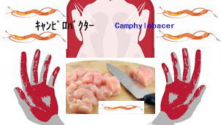 |  | ★カンピロバクター食中毒対策のポイントは、「加熱」と「消毒」です。 肉の色が変わるまでしっかりと加熱することで菌は死にます。 目安は、75度以上の熱で数分間（中心の温度が75度以上で1分間）しっかり火を通すことです。 ★原因食材は鶏肉です。ササミの湯通し程度では死滅しないと考えてください。また前述したように、この菌はわずかな数であっても感染する恐れがあるので、二次汚染に注意することがとても大事です。肉を触った手でサラダを作ったり、肉を切った包丁やまな板でカマボコなど生食用品を切ったりすると、その菌は簡単にほかの食材に広がります。肉を扱った手や調理器具はしっかり洗い、またアルコール消毒、漂白剤、塩素消毒などこまめに行いましょう。 ★井戸水の汚染が原因で、流しそうめんの食中毒が最近起きています。安易に湧き水や沢の水を使うことは、止めましょう。
カン

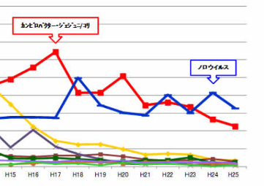
 |  | ★カンピロバクターに罹ったら病院に行けば治る。美味しければ何でも出す。 客が注文するから出している。今まで食中毒は経験していないから食べても 大丈夫。これらはすべて大間違いです。 ★カンピロバクターの危険性 ①ギラン・バレー症候群(自己免疫疾患)のリスクを上げるといわれています。 一般に免疫能というのは、その病原体にさらされるほど上昇します。 そして免疫能が上昇しすぎて自分の体まで攻撃する状態を自己免疫状態といいます。 ②抗菌薬が効かないカンピロバクターが誕生しています。 鶏の飼育に欠かせない抗生物質の大量使用が原因です。このような鶏に感染しているカンピロバクターの多くは、薬剤が効かない耐性菌です。
細菌性原因菌のトップ

青森県吉田屋事故の経緯
既に製造品は止まっているので被害は収束することだろう
発生以降まだ 会社からの経過説明がなされていない

米飯の納品温度測定を怠っていた 30℃の設定に対して50℃
患者数・県
 |  |  |  |  |  |  |  |  |  |  |  |  |  |  |  |  | 吉田屋
500
 |  |  |  |  |  |  |  |  |  |  |  |  |  |  |  |  |  |  |  |  |  |  |  |  |  | 弁当２１種類に及ぶ

400
 |  |  |  |  |  |  |  |  |  |  |  |  |  |  |  |  |  |  |  |  |  |  |  |  |  |  |  | 八戸保健所
保健所の調べでは、一部外部惣菜を
に委託と矛盾

保健所の調べでは、米飯を委託と公表
 |  |  |  |  |  |  |  |  |  |  |  |  |  |  |  |  | 八戸保健所
300 |  | 保冷車ではない
 |  | 一般車両 |  |  |  |  |  |  |  | 黄色ブドウ球菌 セレウス菌 ｢当社は連休を前にして注文に対応するべく、一部の食材（具体的には、米飯）を県外の委託業者より仕入れ、当該食材を用いて一部の弁当を製造いたしました。その際、当社において、当該食材の受入れに当たって必要とされる作業を十分に行いませんでした。その結果、当該食材に付着していた菌が増殖するなどして製造された商品に含まれることとなったと考えております。｣レウス金

200 |  | クーラーで冷やしながらの搬送 |  |  |  |  |  |  |  |  |  |  |  |  |  |  |  |  |  |  |  |  |  |  |  |  |  |  |  |  |  |  |  |  |  |  |  |  | 吉田屋
 |  |  |  |  |  |  |  |  |  |  |  |  |  |  |  |  |  |  |  |  |  |  |  |  |  |  |  | 吉田屋の製造能力6,000個/day 15-16日は22,000個製造し、すべて自社で製造と解答 |  |  |  |  |  |  |  |  |  |  | 行政処分を受け、吉田屋は、ホームページ上で原因について発表。｢当社は連休を前にして注文に対応するべく、一部の食材（具体的には、米飯）を県外の委託業者より仕入れ、当該食材を用いて一部の弁当を製造いたしました。その際、当社において、当該食材の受入れに当たって必要とされる作業を十分に行いませんでした。その結果、当該食材に付着していた菌が増殖するなどして製造された商品に含まれることとなったと考えております。｣

100

 |  |  |  |  |  |  |  |  |  |  |  |  |  |  |  |  |  |  |  |  |  |  |  |  |  |  |  |  |  |  |  |  |  |  |  |  |  |  | 注文の受けすぎが原因？ 老舗弁当店が食中毒で「営業禁止」処分に 専門家「二つの菌が出るのはあり得ない話…防げた事故」 - ライブドアニュース (livedoor.com)
 | 2023-09-16 |  | 2023-09-17 |  |  | 2023-09-18 |  | 2023-09-19 |  | 2023-09-20 |  | 2023-09-21 | 2023-09-22 | 2023-09-23 |  | 2023-09-24 |  |  | 2023-09-25 | 2023-09-26 |  | 2023-09-27 | 2023-09-28 | 2023-09-29 |  |  | 2023-09-30 |  | 2023-10-01 | 2023-10-02 | 2023-10-03 |  | 2023-10-04 |  | 2023-10-05 |  | 2023-10-06
 |  |  | 埼玉/ヤオコー10人 | 東北/ヨークベニマル | 中国/イズミ |  | 埼玉県保健医療部食品安全課/吉田屋の弁当不良を表明 |  | 吉田屋は17日より製造販売自粛 |  | 吉田屋社長 HPで謝罪表明 |  |  |  | ２１都道府県で患者確認 |  | 八戸市保健所が会見 原因と処分を公表 | 営業禁止 |  |  | ２６都道府県３９4人に健康被害 |  |  |  | ２9都道府県4９7人に健康被害 |  |  |  |  |  |  | ２9都道府県516人に健康被害 |  | ２9都道府県518人に健康被害 |  | ２9都道府県520人に健康被害 |  | ２9都道府県521人に健康被害

 | 商品不良・体調不良

県別患者数など
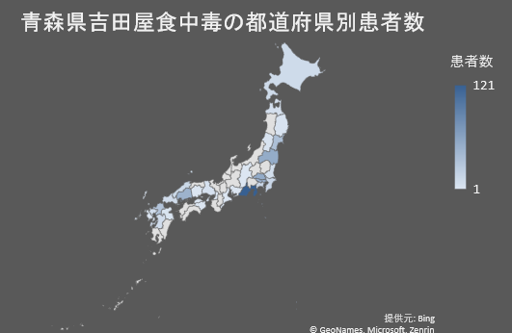
患者 １1人 | 北海道
患者 7人 | 青森県
販売数 95個（9/26現在）
発症率 7.4% |  |  | 患者数 | 発症率
患者 4人 | 岩手県 | 北海道 | 11
販売数 35個（9/2０現在） |  | 青森県 | 7 | 7.4
発症率 11.4% |  | 岩手県 | 4 | 11.4
患者 35人 | 宮城県 | 宮城県 | 35 | 7.1
販売数 492個（9/24現在） |  | 山形県 | 4 | 1.4
発症率 7.1% |  | 福島県 | 53 | 14.1
吉田屋食中毒の患者数と発症率
 | 患者数 | 発症率
北海道 | 11
青森県 | 7 | 7.4
岩手県 | 4 | 11.4
宮城県 | 35 | 7.1
山形県 | 4 | 1.4
福島県 | 53 | 14.1
茨城県 | 8
埼玉県 | 54 | 5.4
千葉県 | 15
東京都 | 49
神奈川県 | 15
長野県 | 1
静岡県 | 121 | 17.3
愛知県 | 2
三重県 | 1 | 0.6
大阪府 | 1
兵庫県 | 5 | 50
島根県 | 13
岡山県 | 2
広島県 | 47 | 26.3
山口県 | 10 | 4.2
徳島県 | 2
香川県 | 1
福岡県 | 31 | 16
佐賀県 | 9
長崎県 | 1
熊本県 | 10 | 15.2
大分県 | 3
患者 4人 | 山形県 | 茨城県 | 8
販売数 73個（9/21現在） |  | 埼玉県 | 54 | 5.4
発症率 1.4% |  | 千葉県 | 15
患者 53人 | 福島県 | 東京都 | 49
販売数 359個（9/21現在） |  | 神奈川県 | 15
発症率 14.1% |  | 長野県 | 1
患者 8人 | 茨城県 | 静岡県 | 121 | 17.3
患者 54人 | 埼玉県 | 愛知県 | 2
販売数 1000個（9/2０現在） |  | 三重県 | 1 | 0.6
発症率 5.4% |  | 大阪府 | 1
患者 15人 | 千葉県 | 兵庫県 | 5 | 50
患者 49人 | 東京都 | 島根県 | 13
患者 15人 | 神奈川県 | 岡山県 | 2
患者 1人 | 長野県 | 広島県 | 47 | 26.3
患者 121人 | 静岡県 | 山口県 | 10 | 4.2
販売数 700個（9/2０現在） |  | 徳島県 | 2
発症率 17.3% |  | 香川県 | 1
患者 2人 | 愛知県 | 福岡県 | 31 | 16
患者 1人 | 三重県 | 佐賀県 | 9
販売数 174個（9/2０現在） |  | 長崎県 | 1
発症率 0.6% |  | 熊本県 | 10 | 15.2
患者 1人 | 大阪府 | 大分県 | 3
患者 5人 | 兵庫県
販売数 10個（9/2０現在）
患者 13人 | 島根県
患者 2人 | 岡山県
患者 47人 | 広島県
販売数 179個（9/25現在）
発症率 26.3%
患者 10人 | 山口県
販売数 238個（9/2０現在）
発症率 4.2%
患者 2人 | 徳島県
患者 1人 | 香川県
患者 31人 | 福岡県
販売数 24個（9/2０現在）
福岡市 発症率 16%（9/20現在）
患者 9人 | 佐賀県
患者 1人 | 長崎県
患者 10人 | 熊本県
販売数 66個（9/2０現在）
発症率 15.2%
患者 3人 | 大分県

38 感染症情報
2023年第38週（9月18日〜9月24日）
1類感染症 | 報告なし
2類感染症 | 結核例 2349例
指定感染症 新型コロナウイルス感染症 | 厚生労働省：国内の発生状況など https://www.mhlw.go.jp/stf/covid-19/kokunainohasseijoukyou.html#h2_1 厚生労働省：データからわかる－新型コロナウイルス感染症情報－ https：//covid19.mhlw.go.jp/
 | https://www.mhlw.go.jp/stf/covid-19/kokunainohasseijoukyou.html#h2_1
 | 厚生労働省：データからわかる－新型コロナウイルス感染症情報－
 | https：//covid19.mhlw.go.jp/
3類感染症 細菌性赤痢2例 | 無し
腸管出血性大腸菌感染症 | 腸管出血性大腸菌感染症67例（有症者36例、うちHUS なし） 感染地域：国内54例、韓国2例、国内・国外不明11例 国内の感染地域：‌北海道6例、大阪府4例、群馬県3例、埼玉県 3例、岡山県3例、茨城県2例、千葉県2例、東 京都2例、三重県2例、福岡県2例、長崎県2例、 青森県1例、岩手県1例、秋田県1例、福島県 1例、神奈川県1例、山梨県1例、岐阜県1例、 静岡県1例、愛知県1例、滋賀県1例、京都府 1例、広島県1例、熊本県1例、国内（都道府県 不明）10例
 | 年齢群：‌2歳（1例）、3歳（2例）、4歳（2例）、6歳（1例）、9歳（1例）、 10代（5例）、20代（24例）、30代（10例）、40代（8例）、50代（6例）、 60代（4例）、70代（2例）、80代（1例） | 血清群・毒素型：‌O157 VT1・VT2（15例）、O157 VT2（11例）、O103 VT1（9例）、O157 VT1（4例）、O91VT1（3例）、 O26 VT1（2例）、O111 VT1・VT2（1例）、O115 VT1・VT2（1例）、O148VT2（1例）、O8 VT2（1例）、その他・不明（19例） 累積報告数：2,731例（有症者1,868例、うちHUS 45例．死亡3例
４類感染症 | E型肝炎5例 感染地域（感染源）：‌千葉県1例（不明）、愛知県1例（不明）、国 内・国外不明3例（不明3例） | レジオネラ症56例（肺炎型50例、ポンティアック型6例） 感染地域：‌東京都5例、茨城県4例、千葉県4例、大阪府4例、熊本県4例、神奈川県3例、北海道2例、岩手県2例、 愛知県2例、沖縄県2例、宮城県1例、福井県1例、三重県1例、兵庫県1例、奈良県1例、長崎県1例、鹿児島県1例、 埼玉県/東京都1例、長野県/愛知県1例、国内（都道府県不明）6例、ウズベキスタン/カザフスタン/キルギス1例、 国内・国外不明8例年齢群：‌30代（1例）、40代（1例）、50代（9例）、60代（14例）、70代（18例）、80代（9例）、 90代以上（4例）累積報告数：1,610例
5類感染症 | アメーバ赤痢4例（腸管アメーバ症2例、腸管外アメーバ症1例、腸管及び腸管外アメーバ症1例） 感染地域：‌宮崎県1例、北海道/愛知県/岐阜県1例、国内（都道府県不明）2例感染経路：‌性的接触2例（異性間1例、同性/異性間1例）、その他・不明2例
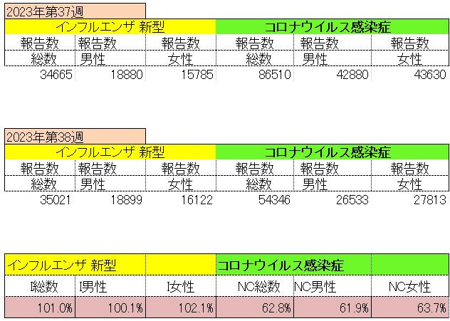
インフルエンザ と 新型コロナ

 |  | 対前週 インフルエンザ 101.0% 増加 新型コロナウイルス 37.2%減少

39 感染症統計
届出感染症 第三類 腸管出血性大腸菌 |  |  |  |  |  |  |  |  |  |  |  |  |  | 届出感染症 第三類 細菌性赤痢菌
全国 報告数推移 医療機関からの届出数 |  |  |  |  |  |  |  |  |  |  |  |  |  | 全国 報告数推移 届出患者数（人）
 | 1月 | 2月 | 3月 | 4月 | 5月 | 6月 | 7月 | 8月 | 9月 | 10月 | 11月 | 12月 | 合計 |  | 1月 | 2月 | 3月 | 4月 | 5月 | 6月 | 7月 | 8月 | 9月 | 10月 | 11月 | 12月 | 合計
12-21年月平均 | 68 | 56 | 67 | 103 | 188 | 415 | 607 | 866 | 554 | 364 | 207 | 135 | 3,640 | 12-21年月平均 | 8 | 9 | 13 | 7 | 9 | 9 | 8 | 11 | 9 | 20 | 12 | 12 | 131
 |  |  |  |  |  |  |  |  | 今週 |  |  |  |  |  |  |  |  |  |  |  |  |  | 今週
 |  |  |  |  |  |  |  |  | 98 |  |  |  |  |  |  |  |  |  |  |  |  |  | 1
2023年 | 82 | 62 | 99 | 112 | 224 | 524 | 521 | 765 | 437 |  |  |  |  | 2023年 | 1 | 1 | 4 | 2 | 2 | 7 | 7 | 3 | 1
2022年 | 81 | 39 | 72 | 89 | 258 | 416 | 554 | 568 | 578 | 337 | 169 | 168 | 3,329 | 2022年 | 0 | 5 | 4 | 1 | 1 | 1 | 1 | 1 | 0 | 0 | 0 | 2 | 16
2021年 | 81 | 48 | 71 | 128 | 171 | 350 | 569 | 553 | 458 | 306 | 220 | 229 | 3,184 | 2021年 | 1 | 2 | 1 | 0 | 0 | 0 | 1 | 1 | 0 | 1 | 0 | 0 | 7
2020年 | 112 | 85 | 60 | 97 | 95 | 305 | 544 | 449 | 475 | 505 | 219 | 98 | 3,044 | 2020年 | 16 | 1 | 19 | 3 | 13 | 1 | 2 | 2 | 0 | 24 | 4 | 2 | 87
2019年 | 84 | 100 | 77 | 80 | 236 | 438 | 631 | 752 | 523 | 427 | 253 | 136 | 3,737 | 2019年 | 7 | 7 | 13 | 3 | 8 | 11 | 5 | 11 | 9 | 9 | 20 | 37 | 140
2018年10月3日、山梨県内の宿坊を利用した2グループ42名が赤痢にかかりました。使用水や従事者からは赤痢菌が検出されておらず現在のところ感染源は不明です。
2018年 | 41 | 44 | 67 | 103 | 311 | 415 | 539 | 1,165 | 534 | 297 | 205 | 92 | 3,813 | 2018年 | 9 | 22 | 18 | 9 | 21 | 14 | 6 | 13 | 7 | 81 | 31 | 37 | 268
埼玉県と群馬県の総菜店で販売されたポテトサラダを食べた人が腸管出血性大腸菌O157に感染した、という集団食中毒に関するニュースが2017年8月21日以降、新聞やテレビで取り上げられました。
2017年 | 57 | 35 | 95 | 112 | 131 | 340 | 483 | 1339 | 614 | 349 | 236 | 68 | 3,859 | 2017年 | 19 | 12 | 8 | 12 | 7 | 15 | 16 | 12 | 16 | 6 | 12 | 6 | 141
2016年 | 68 | 42 | 44 | 75 | 135 | 448 | 507 | 808 | 795 | 313 | 246 | 143 | 3,624 | 2016年 | 9 | 16 | 12 | 6 | 7 | 14 | 9 | 14 | 9 | 9 | 8 | 7 | 120
2011年8月に外食チェーン店が原因とされた赤痢菌Shigella sonneiの広域集団感染事例が青森県、宮城県、山形県、福島県において発生した。本事例は、それとほぼ同時期に発生しておりその関連性が強く疑われた事例である。
※2023年 第39週（9/25～10/1） 現在 |  |  |  |  |  |  |  |  |  |  |  |  |  | ※2023年 第39週（9/25～10/1） 現在

 | 腸管出血性大腸菌 |  | やや少ない |  |  |  |  |  |  |  |  |  |  |  | 赤痢 | 非常に少ない
Ｈ２９／８月は非常に多かった

腸管出血性大腸菌
 | 2023年 | 2022年 | 2021年 | 2020年 | 2019年 | 2018年 | 2017年 | 2016年 | 2015年
2016年 | 82 | 81 | 81 | 112 | 84 | 41 | 57 | 68
68 | 62 | 39 | 48 | 85 | 100 | 44 | 35 | 42
42 | 99 | 72 | 71 | 60 | 77 | 67 | 95 | 44
44 | 112 | 89 | 128 | 97 | 80 | 103 | 112 | 75
75 | 224 | 258 | 171 | 95 | 236 | 311 | 131 | 135
135 | 524 | 416 | 350 | 305 | 438 | 415 | 340 | 448
448 | 521 | 554 | 569 | 544 | 631 | 539 | 483 | 507
507 | 765 | 568 | 553 | 449 | 752 | 1,165 | 1,339 | 808
808 | 437 | 578 | 458 | 475 | 523 | 534 | 614 | 795
795 |  | 337 | 306 | 505 | 427 | 297 | 349 | 313
313 |  | 169 | 220 | 219 | 253 | 205 | 236 | 246
246 |  | 168 | 229 | 98 | 136 | 92 | 68 | 143
143
3,624
細菌性赤痢菌
 | 2023年 | 2022年 | 2021年 | 2020年 | 2019年 | 2018年 | 2017年 | 2016年
 | 1 | 0 | 1 | 16 | 7 | 9 | 19 | 9
 | 1 | 5 | 2 | 1 | 7 | 22 | 12 | 16
 | 4 | 4 | 1 | 19 | 13 | 18 | 8 | 12
 | 2 | 1 | 0 | 3 | 3 | 9 | 12 | 6
 | 2 | 1 | 0 | 13 | 8 | 21 | 7 | 7
 | 7 | 1 | 0 | 1 | 11 | 14 | 15 | 14
 | 7 | 1 | 1 | 2 | 5 | 6 | 16 | 9
 | 3 | 1 | 1 | 2 | 11 | 13 | 12 | 14
 | 1 | 0 | 0 | 0 | 9 | 7 | 16 | 9
 |  | 0 | 1 | 24 | 9 | 81 | 6 | 9
 |  | 0 | 0 | 4 | 20 | 31 | 12 | 8
 |  | 2 | 0 | 2 | 37 | 37 | 6 | 7

コロナ５類移行に伴う 人の往来の増加、会食機会の増加。 食肉原材不足から 衛生度合いの低い原材料の市場への放出?

※2023年 第11週（3/13～3/19） 現在

 |  |  |  |  |  |  |  |  |  |  |  |  |  |  | 腸管系感染症は新型コロナウイルス予防の手洗い、手指消毒で
 |  |  |  |  |  |  |  |  |  |  |  |  |  |  | 圧倒的に感染防御できている

